계산작업2
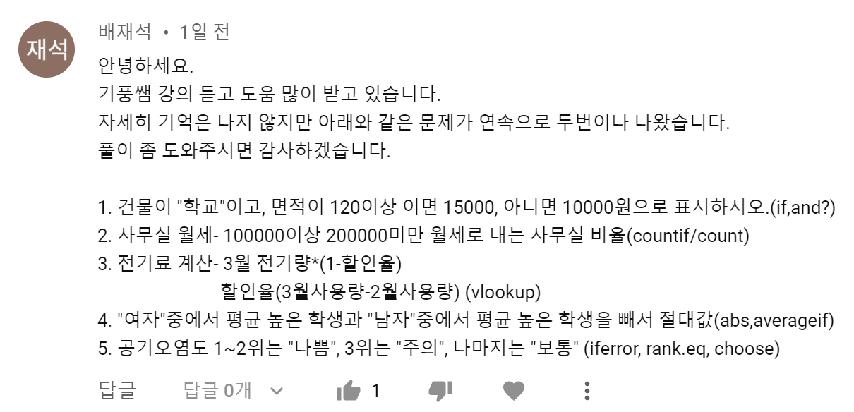
[표1] |  |  |  | [표2]
등록번호 | 건물 | 면적 | 수수료 | 지역 | 크기 | 층수 | 월세
KP-001 | 학교 | 114 | 10,000 | 후평동 | 15 | 1 | 75,000
KP-002 | 사무실 | 81 | 10,000 | 효자동 | 20 | 9 | 380,000
KP-003 | 학교 | 150 | 15,000 | 온의동 | 17 | 15 | 150,000
KP-004 | 사무실 | 77 | 10,000 | 석사동 | 13 | 10 | 40,000
KP-005 | 학교 | 123 | 15,000 | 퇴계동 | 15 | 8 | 90,000
KP-006 | 사무실 | 43 | 10,000 | 후평동 | 30 | 9 | 250,000
KP-007 | 학교 | 719 | 15,000 | 소양동 | 24 | 1 | 150,000
KP-008 | 학교 | 107 | 10,000 | 사우동 | 29 | 7 | 160,000
 |  |  |  | 100000이상 200000미만 월세 비율 |  |  | 38%
[표3]
동호수 | 2월전기량 | 3월전기량 | 할인량 | [할인율표]
103-1101 | 2,566w | 4,567w | 3,197 | 전월차전기량 |  | 할인율
103-1102 | 4,765w | 5,565w | 5,009 | 0~ | 999 | 10%
103-1103 | 3,325w | 4,378w | 3,502 | 1,000~ | 1999 | 20%
103-1104 | 6,678w | 11,567w | 6,940 | 2,000~ | 2000 | 30%
103-1105 | 5,689w | 7,734w | 5,414 | 3,000~ | 이상 | 40%
103-1106 | 4,867w | 6,688w | 5,350
103-1107 | 6,478w | 6,555w | 5,900

[표4] |  |  |  | [표5]
이름 | 반 | 성별 | 엑셀 | 도시명 | 오염물질 | 지수값 | 등급
이봉숙 | 열매반 | 여자 | 85 | 춘천시 | 오존 | 252 | 나쁨
곽복규 | 잎새반 | 남자 | 70 | 홍천군 | 미세먼지 | 81 | 보통
박미숙 | 잎새반 | 여자 | 65 | 철원군 | 오존 | 75 | 보통
김익래 | 열매반 | 남자 | 40 | 화천군 | 미세먼지 | 102 | 주의
이미희 | 잎새반 | 여자 | 90 | 양구군 | 오존 | 156 | 나쁨
곽영애 | 잎새반 | 여자 | 65 | 인제군 | 초미세먼지 | 80 | 보통
곽봉규 | 열매반 | 남자 | 40 | 원주시 | 미세먼지 | 77 | 보통
남자의 엑셀 평균과 여자의 엑셀 평균 차 |  |  | 26.25 | 강릉시 | 미세먼지 | 83 | 보통

계산작업1_정답
[표1]
접수번호 | 출발지 | 도착지 | 배달비 |  |  | [배달비] | 도착지
DB-001 | 경주 | 대전 | 5,000 |  |  | 도착지 | 대전 | 경주 | 부산 | 서울
DB-002 | 대전 | 부산 | 4,800 |  | 출발지 | 대전 | - | 5,000 | 6,000 | 10,000
DB-003 | 경주 | 서울 | 7,000 |  |  | 경주 | 5,000 | - | 3,000 | 7,000
DB-004 | 대전 | 경주 | 5,000 |  |  | 부산 | 6,000 | 3,000 | - | 11,000
DB-005 | 대전 | 부산 | 4,800 |  |  | 서울 | 10,000 | 7,000 | 11,000 | -
DB-006 | 부산 | 대전 | 6,000
DB-007 | 대전 | 부산 | 4,800
DB-008 | 부산 | 서울 | 11,000
DB-009 | 대전 | 경주 | 5,000
DB-010 | 서울 | 대전 | 10,000
 |  |  |  |  |  |  |  |  |  | [표3]
[표2] |  |  |  |  |  |  |  |  |  | 이름 | 전화번호 | 메일 | 아이디
사원번호 | 사원명 | 지역 | 부서 | 승진점수 |  |  |  |  |  | 김상덕 | 011-2563-1489 | lionking123@gipoong.com | lionking123
20191732 | 김민지 | 강릉 | 생산팀 | 42.25 |  |  |  |  |  | 정재미 | 011-3214-6549 | crodcdiledundy@gipoong.com | crodcdiledundy
20191733 | 박소현 | 원주 | 영업팀 | 83.33 |  |  |  |  |  | 김만기 | 011-6269-5549 | missioncc@gipoong.com | missioncc
20191734 | 박채현 | 강릉 | 영업팀 | 54.12 |  |  |  |  |  | 김지현 | 011-3774-9902 | yiwonki0179@gipoong.com | yiwonki0179
20191735 | 신도율 | 춘천 | 생산팀 | 56.43 |  |  |  |  |  | 조병철 | 011-2252-0898 | crocodile0802@gipoong.com | crocodile0802
20191736 | 이건우 | 원주 | 영업팀 | 67.12 |  |  |  |  |  | 장성혁 | 011-3744-9001 | angelgiraffe@gipoong.com | angelgiraffe
20191737 | 이건빈 | 원주 | 영업팀 | 88.15 |  |  |  |  |  | 홍정남 | 011-1234-7894 | dolphinlove@gipoong.com | dolphinlove
20191738 | 전선우 | 강릉 | 생산팀 | 91.13 |  | 지역 | 부서 |  |  | 장현진 | 011-3698-5214 | supersonnylove@gipoong.com | supersonnylove
20191739 | 정다빈 | 춘천 | 영업팀 | 53.53 |  | 춘천 | 영업팀 |  |  | 김금선 | 011-1478-5236 | yiwonki@gipoong.com | yiwonki
20191740 | 지소은 | 춘천 | 영업팀 | 75.74 |  |  |  |  |  | 신은희 | 011-3216-5498 | mission@gipoong.com | mission
지역이 춘천이면서 부서가 영업팀인 승진점수의 합계 |  |  |  | 129.2
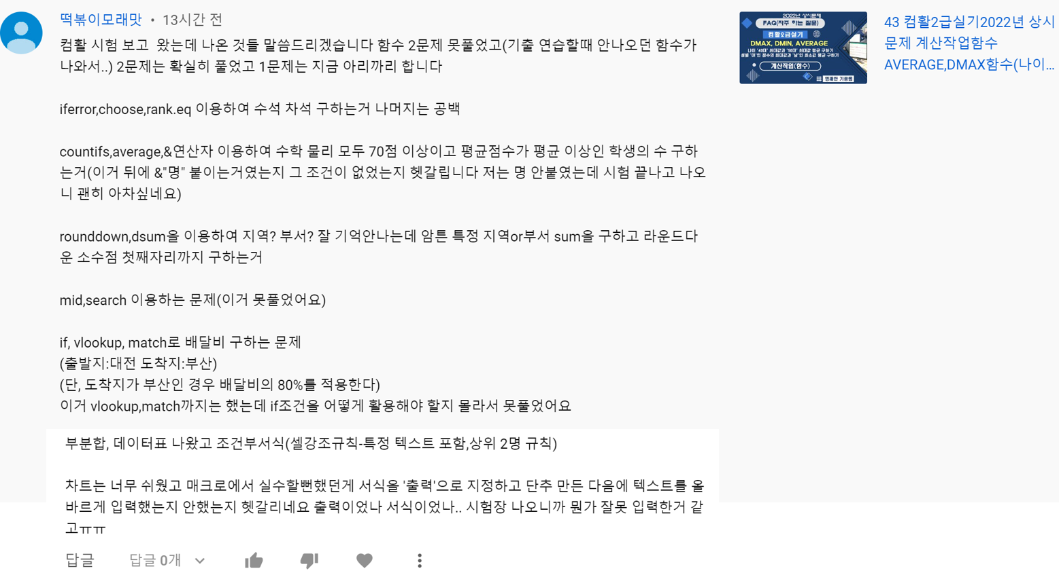
[표4] |  |  |  |  |  | [표5]
학번 | 이름 | 수학 | 물리 | 평균점수 |  | 응시번호 | 전공 | 교양 | 평균 | 결과
202236001 | 우명관 | 90 | 65 | 77.5 |  | GP-001 | 813 | 900 | 839.10 | 차석
202236002 | 정재미 | 55 | 70 | 62.5 |  | GP-002 | 775 | 862 | 801.10
202236003 | 박미숙 | 75 | 75 | 75.0 |  | GP-003 | 661 | 850 | 717.70
202236004 | 김상덕 | 70 | 100 | 85.0 |  | GP-004 | 738 | 790 | 753.60
202236005 | 김우영 | 75 | 50 | 62.5 |  | GP-005 | 760 | 950 | 817.00
202236006 | 조은희 | 85 | 45 | 65.0 |  | GP-006 | 885 | 730 | 838.50
202236007 | 김금선 | 60 | 80 | 70.0 |  | GP-007 | 850 | 820 | 841.00 | 수석
202236008 | 조병철 | 60 | 85 | 72.5 |  | GP-008 | 769 | 910 | 811.30
202236009 | 홍정남 | 85 | 70 | 77.5 |  | GP-009 | 813 | 850 | 824.10
202236010 | 홍재근 | 80 | 60 | 70.0 |  | GP-010 | 790 | 888 | 819.40
수학, 물리 모두 70점 이상이면서 평균점수가 평균 이상인 개수 |  |  |  | 3명

